PD
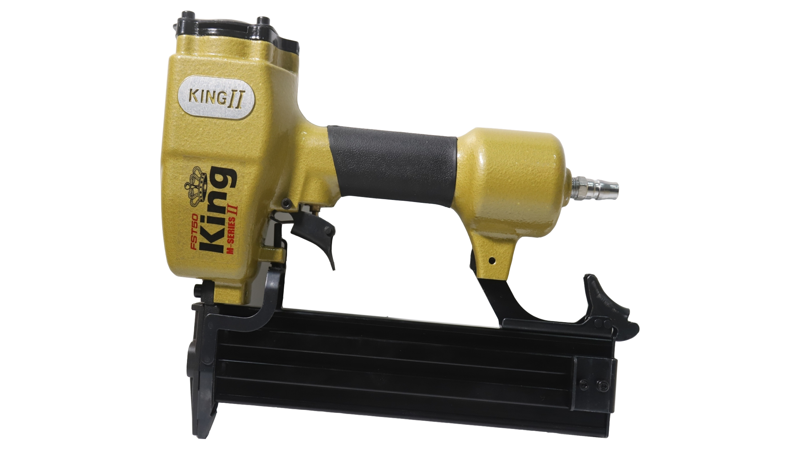
เลขที่ SKU : 02-001-081 วันที่ : 26/12/2023
1. ข้อมูลสินค้า |  |  |  | รูปสินค้า
ประเภท (กลุ่มหลัก) | ปืนยิงตะปู | ประเภท (กลุ่มรอง) | ปืนยิงคอนกรีต
ชื่อภาษาไทย | ปืน FST50 KING (M Series) II | ชื่อภาษาอังกฤษ
รหัสสินค้า | 02-001-081 | Barcode | 8859007712308
สถานะสินค้า | D24 | รหัสทีมขาย
รุ่น (Model) |  | ยี่ห้อ | KING
สีตัวสินค้า | เหลือง - ดำ | สีของบรรจุภัณฑ์ | เหลือง
ทำจากวัสดุ | เหล็ก - อลูมิเนียม | ประเทศผู้ผลิต | PRC

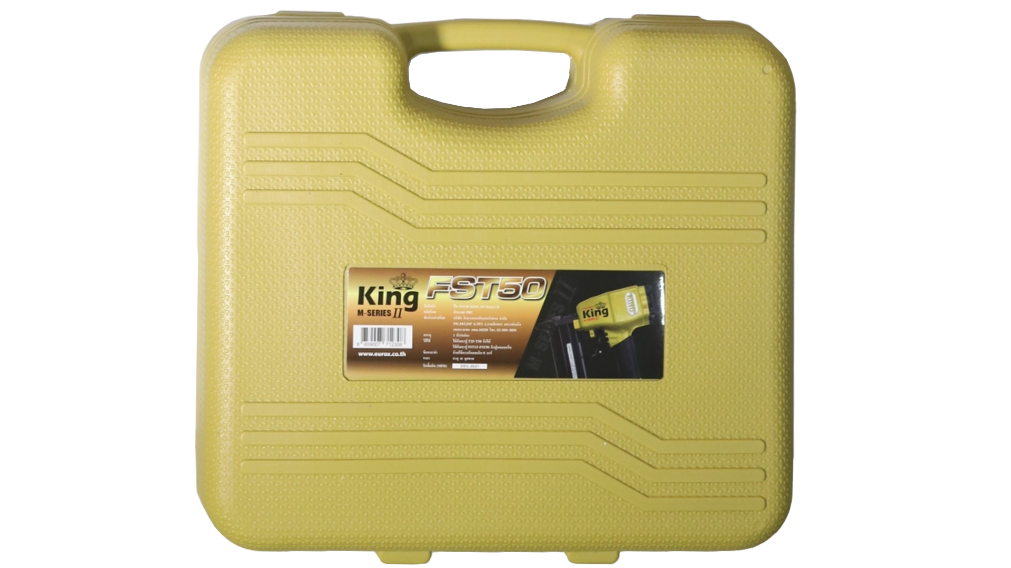
2. คุณสมบัติ
แรงดันลม | 6 - 8 บาร์ | ตะปูที่ใช้ได้ | T25-50 FST15-50 | รูปบรรจุภัณฑ์
บรรจุตะปู | 100 นัด

3. รายละเอียดบรรจุภัณฑ์
ขนาดสินค้า (ซม.) | 22.5x5.5x25 (ไม่รวมบรรจุภัณฑ์) | น้ำหนักสินค้า (กก.) | 2.1 (ไม่รวมบรรจุภัณฑ์)
ขนาดกล่อง 1 (ซม.) | 32.5x9.5x27 | ขนาดบรรจุ (กล่อง) | 1 PCS
ขนาดกล่อง 2 (ซม.)
 |  | น้ำหนักรวมสินค้า (กก.) | 2.8
บาร์โค้ดกล่อง | 8859007712308 | ขนาดลัง (ซม.) | 34x54x28.5
ขนาดบรรจุ (ลัง) | 6 | น้ำหนักลังรวมสินค้า (กก.)
 |  |  |  | อุปกรณ์ภายในกล่อง
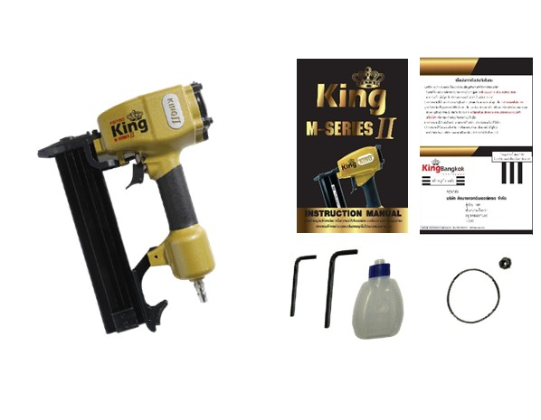
4. อุปกรณ์ภายในกล่อง
- คู่มือการใช้งาน - ใบรับประกัน 6 เดือน - ประแจแอล - น้ำมันหล่อลื่น

5. วิธีการใช้งาน
ใช้กับตะปู T25-50 , FST15-50 เพื่อยิงไม้, ปูนคอนกรีต

6. จุดเด่น จุดขาย ของสินค้า
- ใช้เพื่อยิงไม้ , ปูนคอนกรีต - มีระบบ Safety ป้องกันการยิงตะปูโดยไม่ได้ตั้งใจเพื่อความปลอดภัย - กล่องพลาสติกแข็งแรงทนทาน - น้ำหนักกำลังดี กระชับมือ - ประสิทธิภาพสูง มีความแม่นยำสูง


7. การรับประกัน |  |  |  | รูปลังสินค้า
ระยะเวลารับประกัน (เดือน) | 6 ระบุ
ประเภทการรับประกัน | เครื่องมือลม
เงื่อนไขการรับประกัน | 1. บริษัทฯ จะบริการซ่อมและเปลี่ยนอะไหล่ โดยไม่คิดมูลค่าแก่สินค้าที่จัดจำหน่ายโดยบริษัทฯ ในกรณีที่ความเสียหายเกิดจากความผิดพลาดของโรงงานผู้ผลิต ภายในระยะเวลา 6 เดือน นับจากวันที่ซื้อ (ทั้งนี้ดูจากใบเสร็จรับเงินของทางร้านค้าที่สั่งซื้อและใบรับประกัน) 2. การรับประกันนี้ไม่รวมการชำรุดของวัสดุสิ้นเปลือง อุปกรณ์เสริม และของแถมในชุด 3. การรับประกันจะสิ้นสุดจากการใช้ผิดประเภท เช่น ถอด ซ่อม ดัดแปลง แก้ไขเปลียนสภาพไปจากเดิมโดยบุคคลภายนอก หรือการดูแลรักษาไม่ถูกต้องตามที่ระบุไว้ในคู่มือ 4. การรับประกันนี้ไม่รวมถึงค่าขนส่ง หากต้องการให้ บริษัทฯ บริการถึงที่จะมีค่าใช้จ่าย 5. ใบรับประกันนี้ใช้ได้เฉพาะเครื่องที่มีเบอร์เครื่องตรงกันเท่านั้น ไม่สามารถโอนให้ผู้อื่นได้ หากใบรับประกันหาย บริษัทฯ ขอสงวนสิทธิ์การไม่ออกใบรับประกันใหม่ในทุกกรณี

8. ข้อมูล สคบ.
ชื่อสินค้า | ปืน FST50 KING (M Series) II
ผลิตจากประเทศ | PRC
จัดจำหน่ายโดย | บริษัท คิงบางกอก อินเตอร์เทรด จำกัด
 | 541,543,545 ซอย 39/1 แขวงท่าแร้ง เขตบางเขน กรุงเทพมหานคร 10220
 | เลขประจำตัวผู้เสียภาษี: 0105545012035 สำนักงานใหญ่ | โทรศัพท์: 02-509-3850 | โทรสาร: 02-509-3856 |  |  | รูป Barcode

บรรจุ | 1 ตัว/กล่อง
วิธีการใช้ | ใช้กับตะปู T25-50 , FST15-50 เพื่อยิงไม้, ปูนคอนกรีต
คำเตือน | ห้ามใช้แรงดันลมเกิน 8 บาร์
ราคา | ระบุ ณ จุดขาย
วันที่ผลิต

9. ข้อควรระวัง
คำเตือน | ห้ามใช้แรงดันลมเกิน 8 บาร์
ข้อแนะนำในการใช้งาน | ห้ามใช้งานผิดประเภท

